Kịch bản chung
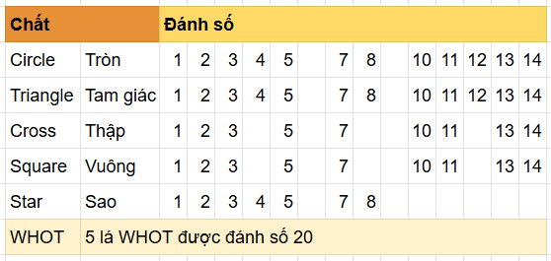
Mục | Nội Dung | Note | Tham khảo
Giới thiệu chung | WHOT là game tương tự bài Tấn ở Việt Nam, hoặc UNO. (trên thực tế, WHOT là trò chơi gốc, sau này sinh ra UNO phổ biến hơn). | https://play.google.com/store/apps/details?id=com.playwhot.whot | Demo Game
Bộ bài sử dụng | WHOT sử dụng bộ bài đặc trưng 54 lá gồm 5 chất: tròn, vuông, tam giác, sao, và thập, ngoài ra có 5 lá ký hiệu đặc biệt "Whot" được đánh số 20. Cách đánh số của các chất cũng khác nhau, như bảng bên cạnh. Số người chơi: 2-4 người 2 người chơi: mỗi người 6 lá bài 3 người chơi: mỗi người 5 lá bài 4 người chơi: mỗi người 4 lá bài
Kịch bản chung | Mỗi người được chia một số lá bài nhất định. Lần lượt theo chiều kim đồng hồ, mỗi người đánh xuống 1 lá theo quy định cho tới khi hết bài. Ai hết bài trên tay trước là thắng. WHOT không có phỏm, không có luật thối quân hay đền. Các lá bài là riêng biệt, trong đó có một số lá có chức năng, sẽ liệt kê ở dưới.

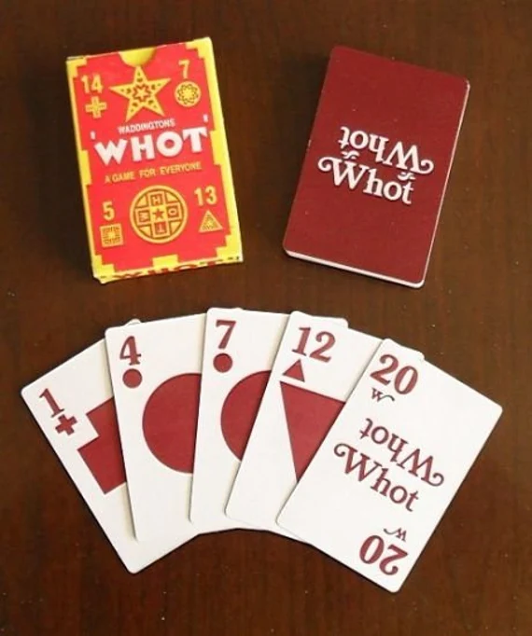
Các bước trong 1 ván chơi | B1: Một người chơi được chọn làm dealer, chia bài cho các người chơi còn lại. Dealer là người thắng của ván trước đó trong bàn, hoặc server random nếu bàn mới / người thắng cũ rời bàn. B2: Mỗi người chơi được chia bài xong, phần còn lại của bộ được lật 1 lá trên cùng gọi là Call Card (làm cơ sở để đánh các lá bài tiếp theo), còn lại đặt úp thành chồng bài bốc. Dealer sẽ đánh trước, sau đó chơi lần lượt theo chiều kim đồng hồ. B3: Mỗi người khi tới lượt, đánh xuống 1 lá hợp lệ: Cùng chất hoặc cùng số với lá trên cùng của chồng bài ngửa, hoặc 1 lá WHOT. Nếu là bài chức năng thì sẽ thực hiện chức năng của lá đó. Thời gian cho mỗi lượt là 10s. Hết 10s coi như không có lá đánh, server tự bốc thêm 1 lá. B4: Nếu không có lá nào hợp lệ để đánh xuống, người chơi phải bốc 1 lá ở chồng bài úp và mất lượt. B5: Lặp lại liên tục cho tới khi có 1 người hết toàn bộ bài trên tay, người đó là người chiến thắng và ăn toàn bộ tiền pot.
Các lá bài chức năng | Bài không phòng thủ được: Các lá số 1 "Hold on": Tất cả các người chơi khác mất lượt, người vừa đánh lá số 1 có thể tiếp tục đánh. Các lá số 8 "Suspension": người chơi tiếp theo chiều kim đồng hồ mất lượt. Ví dụ A đánh số 1 thì B mất lượt, tới lượt C. Các lá số 14 "General Market": Tất cả các người chơi khác phải bốc 1 lá và mất lượt, người vừa đánh lá số 14 được đánh tiếp.
 | Bài phòng thủ được: Các lá số 2 "Pick 2": người chơi tiếp theo bốc 2 lá. - Các lá số 2 stack được. Ví dụ A đánh 1 lá 2, B phòng thủ bằng lá 2 thì C sẽ phải bốc 4 lá. Nếu C cũng có 2 và đánh xuống thì D phải bốc 6 lá. Các lá số 5 "Pick 3": người chơi tiếp theo bốc 3 lá. - Các lá số 5 stack tương tự lá 2. A đánh 5, B thủ 5, thì C phải bốc 6 lá. C thủ được 5 thì D bốc 9 lá.
 | 20-Whot Card: lá wild Người chơi có thể đánh lá 20-WHOT để thay thế bất kỳ chất hoặc số nào. Sau khi đánh lá WHOT, người chơi đó sẽ chọn lại chất của Call Card để người kế tiếp đánh theo. Vd: Lá bài ngửa trên cùng (Call Card) đang là 10 sao, A đánh 20-WHOT và gọi chất Vuông --> B phải đánh một con chất Vuông bất kỳ.

Luật Double Decking | Luật đánh bài đôi Nếu bài trên tay cho phép, người chơi có thể đánh 2 lá xuống liên tiếp, miễn là theo cùng 1 quy tắc đồng chất hoặc đồng số với lá call card. Trước khi tạo bàn chơi, cho phép người tạo bàn lựa chọn có chơi Double Decking hay không. Bàn chơi nào có Double Decking thì sẽ hiển thị thêm 1 icon Double Decking trên mặt bàn, bên cạnh MCB. Ví dụ: chồng bài ngửa đang có call card là 4 sao, nếu A có cả 4 tròn và 4 vuông thì có thể đánh 4 tròn sau đó đánh luôn 4 vuông, lượt của B sẽ phải đánh số 4 hoặc chất Vuông. A có thể đánh 4 vuông rồi tới 4 tròn, để kiểm soát chất và số của call card theo ý muốn. Nếu 4 tròn là lá cuối, B phải đánh số 4 hoặc chất Tròn.

Tính điểm | Ván bài kết thúc ngay khi có người đánh hết toàn bộ bài trên tay. Người nhất sẽ ăn tất cả tiền. Nếu bộ bài bốc hết mà chưa có ai hết bài thì tính tổng điểm để phân thắng thua: Điểm của các lá bài chính là số của lá đó, riêng chất Star thì điểm của lá bài bằng 2 lần số. Ví dụ: hand bài trên tay có: 20-Whot + 5 Tròn + 8 Sao + 10 Vuông có điểm là 20+5+16+10 = 51 điểm. Ai có điểm thấp nhất thì thắng. Nếu có 2 người bằng điểm và thấp nhất thì cùng thắng, chia đều tiền thắng được.

Client
Thanh lệnh khi tới lượt | - Khi tới lượt bốc/đánh: đồng hồ đếm ngược ở avatar, viền sáng gợi ý các lá bài đánh được và viền sáng ở bộ bài bốc. User chọn vào lá nào thì bốc/đánh lá đó. - Khi không phải lượt của mình: hiển thị đồng hồ đếm ngược ở avatar đối thủ khi có - Khi đánh đi 1 lá 20-Whot: hiển thị khung nhỏ gồm icon 5 chất để chọn chất cho đối thủ đánh tiếp. Thiết kế bàn chơi có: - Số lá còn lại trong bộ bài bốc - Số lá còn lại của mỗi người chơi - Sort bài theo đồng chất và theo đồng số. Thứ tự hiển thị chất: Circle, Triangle, Cross, Squar, Star, Whot. Thứ tự hiển thị số theo từ bé tới lớn.
Auto Kick người chơi | Auto kick người chơi ra khỏi bàn sau 1 ván liền người chơi không thao tác trong ván đánh

Server
Cách tính tiền hồ | Tiền hồ được tính trong các trường hợp sau: - Tính tiền hồ cho người chơi: Khi người chơi thắng và ăn tiền của người chơi khác, tiền từ server được trả cho người chơi thì tiền này bị tính phế theo cấp Vip của người chơi thắng tiền.
Disconect/không thao tác | - Nếu tới lượt mà không thao tác trong 10s (hết 1 turn) thì từ turn sau server hiển thị thông báo sẽ đánh hộ user cho tới khi có thao tác chạm vào màn hình. - Nếu tới lượt cuối cùng đánh hộ trước khi End game mà user không chạm vào màn hình thì kick ra khỏi bàn sau khi hết ván.
Back khỏi bàn chơi | Gửi thông báo hết ván mới được thoát ra khỏi bàn

